经典开发
login.jsp:
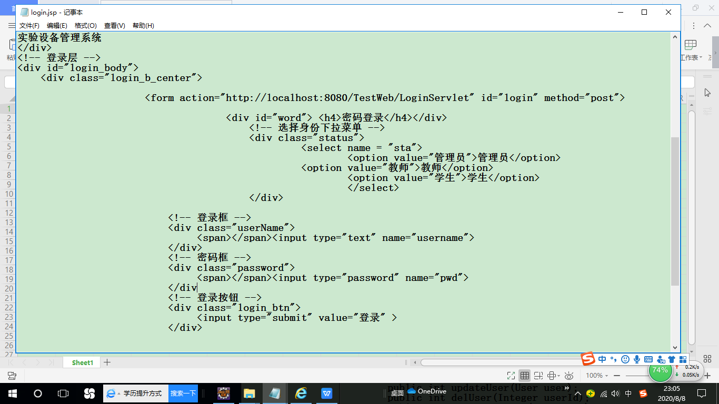

LoginServlet.java:
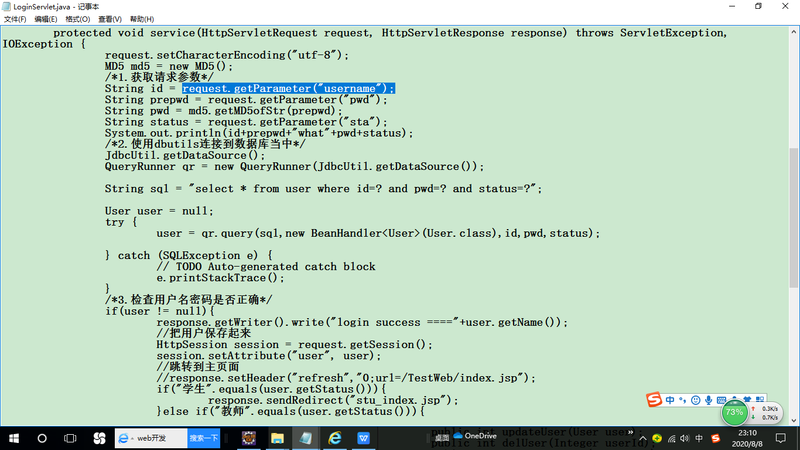

需要从request里取出页面输入值

需要new

需要new

需要存入session

页面跳转需要response.sendRedirect

需要用request.getParameter（）方法从request中取出页面上的输入字段的值
需要用new 实例化QueryRunner
需要用new 实例化User
页面跳转需要response.sendRedirect

左侧导航栏left.jsp
根据不同的角色显示不同的导航菜单：
管理员菜单：

用户管理

用户列表
添加用户

新闻类别管理

新闻类别列表

普通用户菜单：
新闻管理

新闻列表
发布新闻
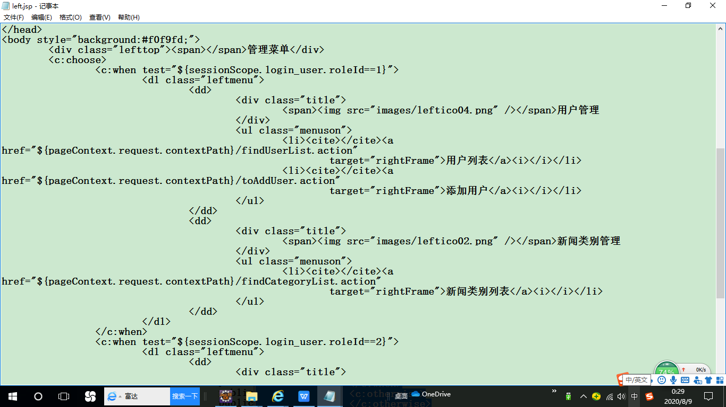

<c:when test="${sessionScope.login_user.roleId==1}">
如果是管理员，可以进行：
用户管理，新闻类别管理

<c:when test="${sessionScope.login_user.roleId==2}">
<dl class="leftmenu">
 | <dd>
 |  | <div class="title">
 |  |  | <span><img src="images/leftico01.png" /></span>新闻管理
 |  | </div>
 |  | <ul class="menuson">
 |  |  | <li><cite></cite><a href="${pageContext.request.contextPath}/findNewsByPage.action"
 |  |  |  | target="rightFrame">新闻列表</a><i></i></li>
 |  |  | <li><cite></cite><a href="${pageContext.request.contextPath}/toAddNews.action"
 |  |  |  | target="rightFrame">发布新闻</a><i></i></li>
 |  | </ul>
 | </dd>
</dl>
 | </c:when>
 | <c:otherwise>
 | </c:otherwise>
</c:choose>

<c:when test="${sessionScope.login_user.roleId==2}">
如果是信息员，可以进行：
新闻管理

用户列表 多条数据循环
管理员 用户列表页面
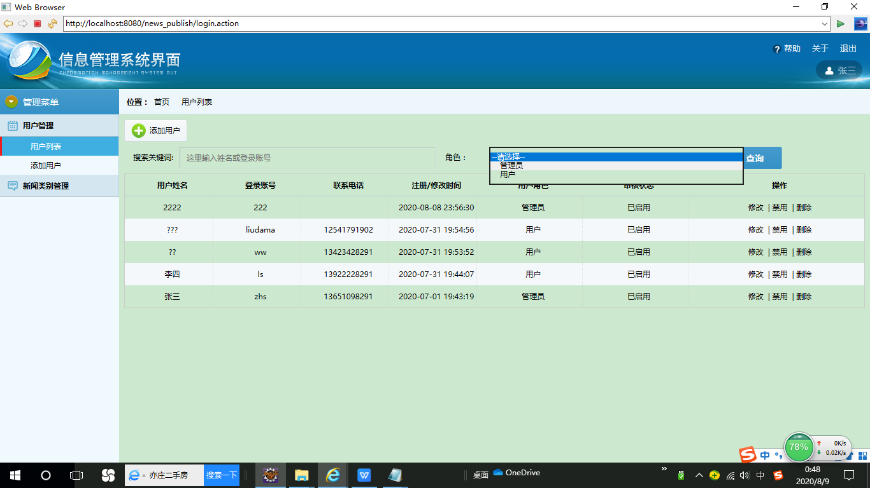

如果输入了关键词或者role则按照输入条件查询，否则查询所有用户：
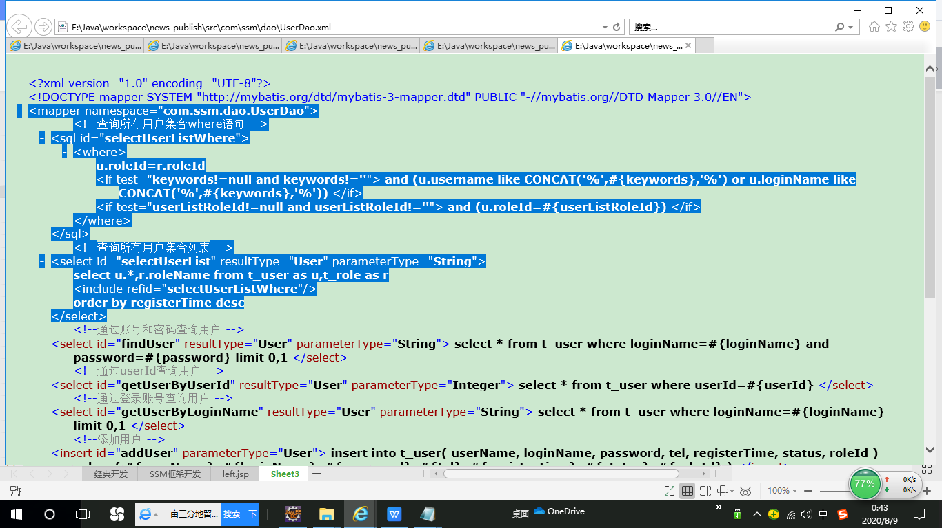

public class UserController {
 | //依赖注入
 | @Autowired
 | private UserService userService;
 | @Autowired
 | private RoleService roleService;
 | //查询所有状态的全体用户
 | @RequestMapping(value="/findUserList.action")
 | public String findUserList(String keywords,Integer userListRoleId,Model model){
 |  | // 获取角色列表
 |  | List<Role> roleList = roleService.findRoleList();
 |  | model.addAttribute("roleList", roleList);
 |  | // 获取用户列表
 |  | List<User> userList=userService.findUserList(keywords,userListRoleId);
 |  | model.addAttribute("userList", userList);
 |  | model.addAttribute("keywords", keywords);
 |  | model.addAttribute("userListRoleId", userListRoleId);
 |  | return "user/user_list";
 | }

user/user_list.jsp中用model中的roleList生成下拉列表：

<form action="${pageContext.request.contextPath}/findUserList.action" id="userListForm"
 |  |  | name="ff" method="post">
 |  |  | <ul class="seachform">
 |  |  |  | <li><label>&nbsp;&nbsp;&nbsp;&nbsp;搜索关键词:</label>
 |  |  |  | <input name="keywords" value="${keywords}" placeholder="这里输入姓名或登录账号" type="text" style="width: 400px;" class="scinput" /></li>
 |  |  |  | <li><label style="width: 60px;">角色：</label> <select
 |  |  |  |  | name="userListRoleId" id="userListRoleId" class="dfinput">
 |  |  |  |  |  | <option value="">--请选择--</option>
 |  |  |  |  |  | <c:forEach items="${roleList}" var="r">
 |  |  |  |  |  |  | <option value="${r.roleId}" <c:if test="${r.roleId eq userListRoleId }">selected="selected"</c:if>>&nbsp;&nbsp;&nbsp;&nbsp;${r.roleName }</option>
 |  |  |  |  |  | </c:forEach>
 |  |  |  | </select></li>
 |  |  |  | <li><label>&nbsp;</label><input name="" type="submit"
 |  |  |  |  | class="scbtn" value="查询" /></li>
 |  |  | </ul>
 |  | </form>

<tbody>
 |  |  |  | <c:if test="${!empty userList}">
 |  |  |  |  | <c:forEach items="${userList}" var="user">
 |  |  |  |  |  | <tr>
 |  |  |  |  |  |  | <td align="center">${user.userName}</td>
 |  |  |  |  |  |  | <td align="center">${user.loginName}</td>
 |  |  |  |  |  |  | <td align="center">${user.tel}</td>
 |  |  |  |  |  |  | <td align="center"><fmt:formatDate value="${user.registerTime}" pattern="yyyy-MM-dd HH:mm:ss"/></td>
 |  |  |  |  |  |  | <td align="center">${user.roleName}</td>
 |  |  |  |  |  |  | <td align="center">
 |  |  |  |  |  |  | <c:if test="${user.status=='2'}" var="flag">
 |  |  |  |  |  |  |  | 已启用
 |  |  | </c:if>
 |  |  | <c:if test="${not flag}">
 |  |  |  | 未启用或被禁用
 |  |  | </c:if>
 |  |  |  |  |  |  | </td>
 |  |  |  |  |  | <td align="center">
 |  |  |  |  |  |  |  | <a href="${pageContext.request.contextPath}/toEditUser.action?userId=${user.userId}">修改</a>
 |  |  |  |  |  |  |  | <c:if test="${user.loginName!='admin'}">
 |  |  |  |  |  |  |  | <c:if test="${user.status=='2'}" var="status_flag">
 |  |  |  |  |  |  |  |  | &nbsp;|&nbsp;<a href='#' onclick="disableUser(${user.userId})">禁用</a>
 |  |  | </c:if>
 |  |  | <c:if test="${not status_flag}">
 |  |  |  | &nbsp;|&nbsp;<a href='#' onclick="enableUser(${user.userId})">启用</a>
 |  |  | </c:if>
 |  |  |  |  |  |  |  | &nbsp;|&nbsp;<a href='#' onclick="del(${user.userId})">删除</a>
 |  |  |  |  |  |  |  | </c:if>
 |  |  |  |  |  |  |  | </td>
 |  |  |  |  |  | </tr>
 |  |  |  |  | </c:forEach>
 |  |  |  | </c:if>
 |  |  | <c:if test="${empty userList}">
 |  |  |  | <div>
 |  |  |  |  | <tr>
 |  |  |  |  | <td colspan="7" align="center">
 |  |  |  |  | 暂无用户
 |  |  |  |  | </td>
 |  |  |  |  | </tr>
 |  |  |  | </div>
 |  |  | </c:if>
</tbody>
 |  | </table>

如果点击“修改”按钮：
// 转向修改用户页面
 | @RequestMapping(value = "/toEditUser.action")
 | public String toEditUser(Integer userId, Model model) {
 |  | //通过userId获取用户
 |  | User user = userService.getUserByUserId(userId);
 |  | if (user != null) {
 |  |  | model.addAttribute("user", user);
 |  |  | // 获取角色列表
 |  |  | List<Role> roleList = roleService.findRoleList();
 |  |  | model.addAttribute("roleList", roleList);
 |  |  | return "user/edit_user";
 |  | }else{
 |  |  | return "redirect:findUserList.action";
 |  | }
 | }

user/user_list.jsp中取得的user.userId，是所选择的一行的userId：
<a href="${pageContext.request.contextPath}/toEditUser.action?userId=${user.userId}">修改</a>

user/edit_user.jsp中：
<div class="formtitle"><span>修改用户</span></div>
 | <form action="${pageContext.request.contextPath}/editUser.action" name="ff" method="post" onsubmit="return checkValue()">
 | <ul class="forminfo">
 | <input id="userId" name="userId" value="${user.userId}" type="hidden" />
<li><label style="width:150px;">登录账号（<font style="color:Red;font-weight:bolder;">*</font>）：</label><input id="loginName" name="loginName" value="${user.loginName}" type="text" class="dfinput" readonly="true"/><i>&nbsp;<font style="color:Red;">${checkUserLoginNameMsg}</font></i></li>
<li><label style="width:150px;">密码（<font style="color:Red;font-weight:bolder;">*</font>）：</label><input id="password" name="password" type="password" class="dfinput" /><i></i></li>
 | <li><label style="width:150px;">用户姓名（<font style="color:Red;font-weight:bolder;">*</font>）：</label><input id="userName" name="userName" value="${user.userName}" type="text" class="dfinput" /><i></i></li>
 | <li><label style="width:150px;">电话号码：</label><input id="tel" name="tel" value="${user.tel}" type="text" class="dfinput" /><i></i></li>
<li><label style="width:150px;">用户角色（<font style="color:Red;font-weight:bolder;">*</font>）：</label>
 | <select name="roleId" id="roleId" class="dfinput">
 |  |  |  |  |  | <option value="">--请选择--</option>
 |  |  |  |  |  | <c:forEach items="${roleList}" var="r">
 |  |  |  |  |  |  | <option value="${r.roleId}" <c:if test="${r.roleId eq user.roleId }">selected="selected"</c:if>>${r.roleName }</option>
 |  |  |  |  |  | </c:forEach>
 |  |  |  | </select>
 | <i></i></li>
<li><label>&nbsp;</label><input name="" type="submit" class="btn" value="确认修改"/>
&nbsp;&nbsp;<input name="" type="button" onclick="goback();"class="btn" value="返回列表"/></li>
</ul>
</form>

这里有一个隐藏字段，
<input id="userId" name="userId" value="${user.userId}" type="hidden" />
必须做这个隐藏字段，因为更新user表时要用这个作为更新的条件，
user.userId是从前面的页面传入的值，只能显示，不能作为这一页的输入值

 | <!-- 更新用户 -->
 | <update id="updateUser" parameterType="User">
 |  | update t_user
 |  | <set>
 |  |  | registerTime=#{registerTime},
 |  |  | status=#{status},
 |  | <if test="userName!=null and userName!=''">
 |  |  | userName=#{userName},
 |  | </if>
 |  | <if test="password!=null and password!=''">
 |  |  | password=#{password},
 |  | </if>
 |  | <if test="tel!=null and tel!=''">
 |  |  | tel=#{tel},
 |  | </if>
 |  | <if test="roleId!=null and roleId!=''">
 |  |  | roleId=#{roleId},
 |  | </if>
 |  | </set>
 |  | where userId=#{userId}
 | </update>

没有引入javax包
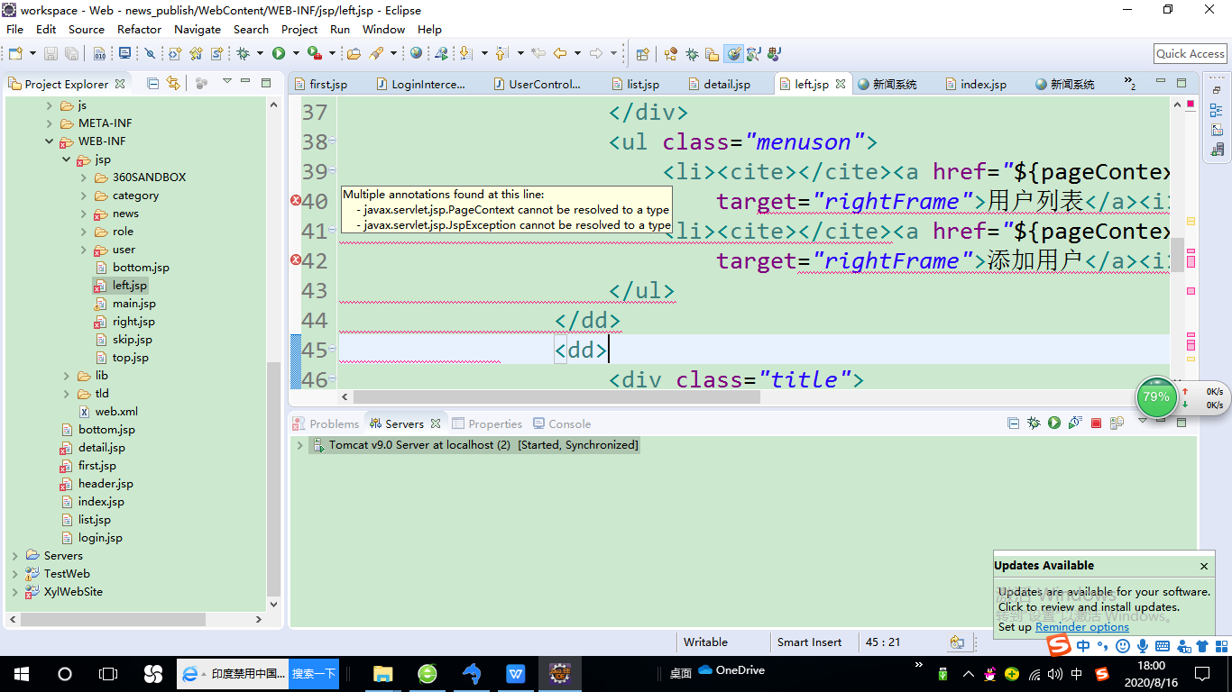
LoginInterceptor.java等文件有编译错误，需要引入jar包
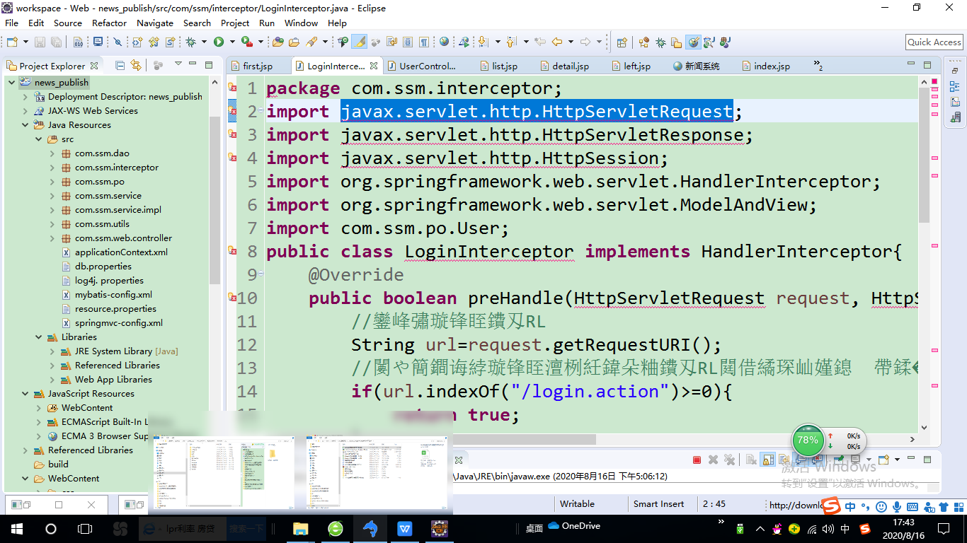

①Buildpath-->Libraries-->Add External Jar
②选择tomcat目录-->lib-->severlet-api.jar
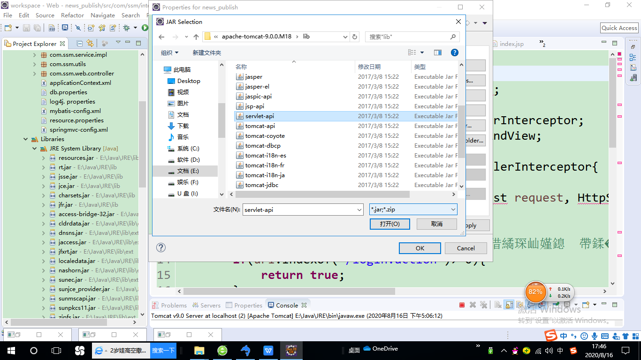

 | 但是这样jsp文件又出现重复定义的问题

点击新闻类别列表出错
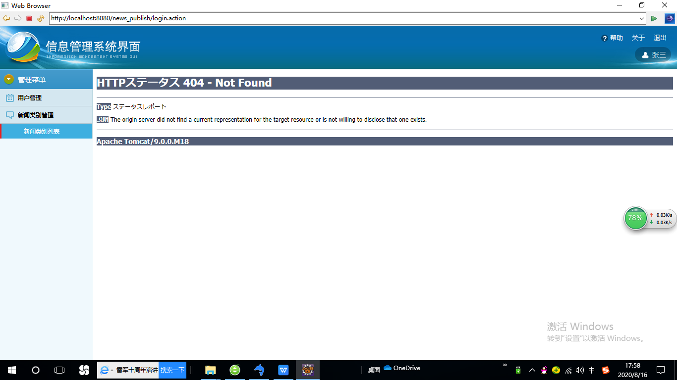
用管理员账号登录后，点击新闻类别列表出错

